LDP orders ship marks 箱唛
PO#102290包装资料 --INVENTORY
一、以下数量
PO# 订单号 | RETAIL PO# 客人PO | STYLE# 款号 | STORE | COLOR | 颜色 | SIZE 尺码 |  |  |  |  | 总数量 | 款式图
 |  |  | (商店） |  |  | XS | S | M | L | XL
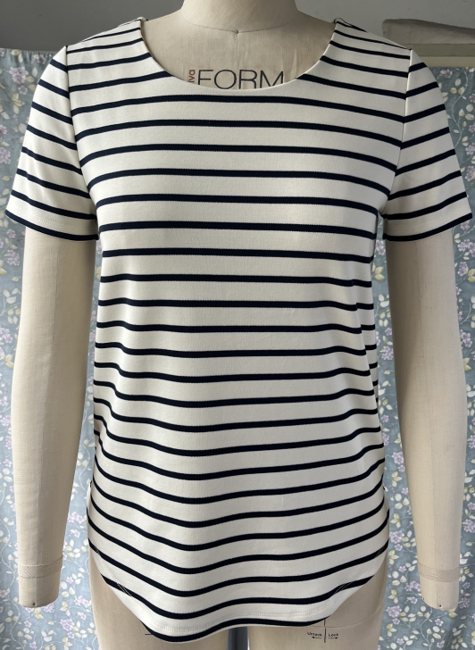
102290 | 无 | 80020-INVK | TJ MAXX (INVENTORY) | NAVY / IVORY | 藏青/白条 | 800 | 1550 | 1550 | 1550 | 800 | 6250 |  | 50
 |  |  |  | IVORY / NAVY | 白/藏青条 | 800 | 1550 | 1550 | 1550 | 800 | 6250
 |  |  |  | IVORY / BLACK | 白/黑条 | 950 | 1850 | 1850 | 1850 | 950 | 7450
 |  |  |  | BLACK / IVORY | 黑/白条 | 400 | 750 | 750 | 750 | 400 | 3050
合计： |  |  |  |  |  | 2950 | 5700 | 5700 | 5700 | 2950 | 23000

